DM35QL-Y016型电机接地噪音高压测试
1.电机装入治具
2.接线
棕
蓝
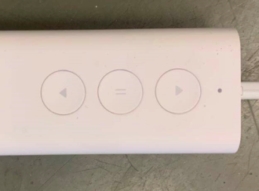
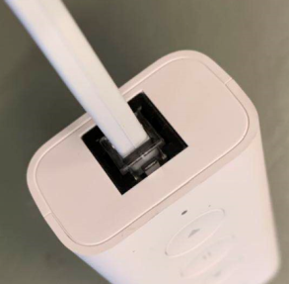
LED灯
上行
停止
下行
3.水晶电话头插入模块
水晶电话头按图示插到客户模块中，电机上电后声音及转动提示，LED灯闪烁
★长按上/下行键电机连动，短按时电机为点动
4.低压测试电机吸合
按到低压测试吸合，再长按测试盒的上行健或下行键，测试电机正常吸合转动
DOOYA 作业指导书JS-9-1.445 C/02
适用类型：DM35QL/Y016型电机[CM10820#] | 制程站别：接地噪音高压测试 | 人数：1 | 标准工时： | 日期：2019/4/9
作业步骤：

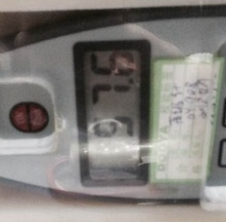
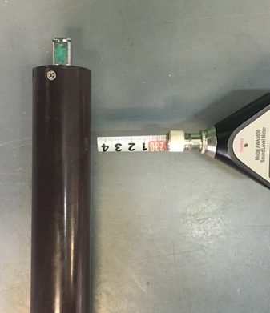
5.测试噪音
★注意不要反转
开关打到高压，电机减速端靠近耳朵处听，无杂音异音、变音等现象，正反转都要检查
NG
OK
★按图示在外管减速端往下4-6cm，且分贝仪距离电机5cm处测试噪音值
★测试必须关闭门窗
5cm
放大
4-6cm
高压、接地测试接线琴键夹
6.高压、接地测试电源线接线
按图示琴键线序将电源线从左到右按右边接线线序进行接线
放大

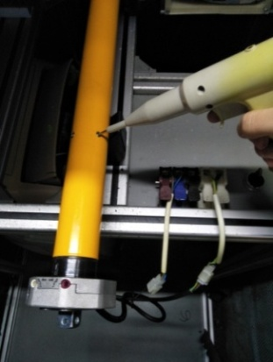
7.高压、接地测试
放大
测试枪头部金属部分触碰销子或接地螺丝及驱动头螺丝处，然后按下测试枪按钮，测试枪指示灯亮，开始测试
按到高压，再长按上/下行键，分贝仪距离电机减速端5CM处测噪音值
★测试不合格时设备红色指示灯亮，并伴有警报声音，按下“RESET”键重置设备
测试中，“TEST”黄色指示灯亮
测试结束，测试合格时，“PASS”绿色指示灯亮
测试结束，测试不合格时，“FAIL”红色指示灯亮，并伴有警报声音
RESET键

